作業フロー
実装プログラム作成フロー

作成開始

基板改版する？
 |  | NO

 | YES（新規作成もこちら）

改版検討済み？
 |  | NO

 | YES

改版検討PCBから
PCB作成する
マウントデータから
PCB新規作成する
前回のPCBから
PCB作成する

ダミーコードを
部品コードに置換
ダミーコードを
部品コードに置換

試作フェーズ？
 |  | NO

 | YES

担当手配部品の
在庫確認（BOSS）

ダミーコード
必要？
倉庫に在庫あり、もしくは
担当手配部品が仕様違いの場合、
ダミーコードを発行する
 |  | NO

 | YES

ダミーコード発行
（置換はあとで）

部品変更あり？
 |  | NO

 | YES
変更部品は
新規？
 |  | NO

 | YES

部品表作成

部品の
置換／追加／削除
置換／追加においては
極性、方向をチェック

M-BOM（PDM）
照合
PDM不一致の場合、
要データ確認のこと

ダミーコード
発行あり？
 |  | NO

 | YES

ダミーコードの
置換
置換した部品の
極性、方向をチェック

量産品・
量産試作
コンセプト試作と維持改良は
ソフト登録不要のため
生産データ作成不要。
 |  | NO

 | YES
生産データ作成
（ジョブ作成）

ソフト登録
ソフト登録担当者へ
お願いする。

作成完了

DGS起動
DGS起動

1．コンソールをクリックします。

2．ユーザー名（admin）、パスワード（pass）を入力しログインします。
admin
pass

PCB改定番号チェック
PCB改定番号チェック

1．左下メニューの「PCB一覧」をクリックする。


2．PCB一覧メニューから「検索」をクリックし、検索対象を「PCB名」に変更します。
PCB名に型式（一部分で可）を入れて［検索］ボタンをクリックします。


3．検索結果から最新の「改定」を確認し、使用すべき改定番号をチェックします。
頭文字が「Z」のものは過去データになりますので、それ以外でご確認ください。

試作： 0.1 → 0.2 → 0.3 ・・・
整数は0で、小数点1桁目をインクリメントします。

新製品（量産移管）： 1.0
量産移管は、1.0となります。

量産品： 1.01 → 1.02 → 1.03 → ・・・
整数は1で、小数点2桁目以降をインクリメントします。
10以降は、1.010 → 1.011 → ・・・ になります。

量産品（基板改版）： 1.0 → 1.1 → 1.2 → ・・・
整数は1で、小数点1桁目をインクリメントします。

作業連絡用： 2.0 → 2.1 → 2.2 → ・・・
整数は2で、小数点1桁目をインクリメントします。
作業連絡のみで一時的に使用する場合に付与します。
注意：2.xをベースとした改定は行わないでください。
お願い：作業連絡用ソフトを作成した場合は、説明に
「元1.xx 作業連絡xxx」と記入してください。

改定例）
 | 0.1（試作）→ 0.2（試作）→ 1.0（新製品）→ 1.01（設変）→
 | 1.02（設変）→ 1.1（基板改版）→ 1.11（設変）→
 | 2.0（作業連絡）→ 1.12（設変）→ 1.2（基板改版）→
 | 2.1（作業連絡）→ 1.21（設変）→ 1.22（設変）→ ・・・

マウントデータ作成
マウントデータ作成

1．マウントデータ作成DBを開きます。
\\nksv250\富岡（株）_実装\実装技術\##個人フォルダ##\共有フォルダ\
実装プログラム\マウントデータ_201812.accdb

2．Menu画面で以下の操作を実施します。
2-1．フォルダをクリックして、対象の部品表を選択します（開きます）。
「名前を付けて保存」でテキストボックス内の名前で保存します。

2-2．フォルダをクリックして、対象のマウントデータを選択します（開きます）。
「名前を付けて保存」でテキストボックス内の名前で保存します。

2-3．「実行」をクリックします（処理が開始されます）。
実行中の問い合わせについてはすべて「Y」でご対応ください。

2-4．「参照」をクリックし、「名前を付けて保存」でローカルPCへ保存します。

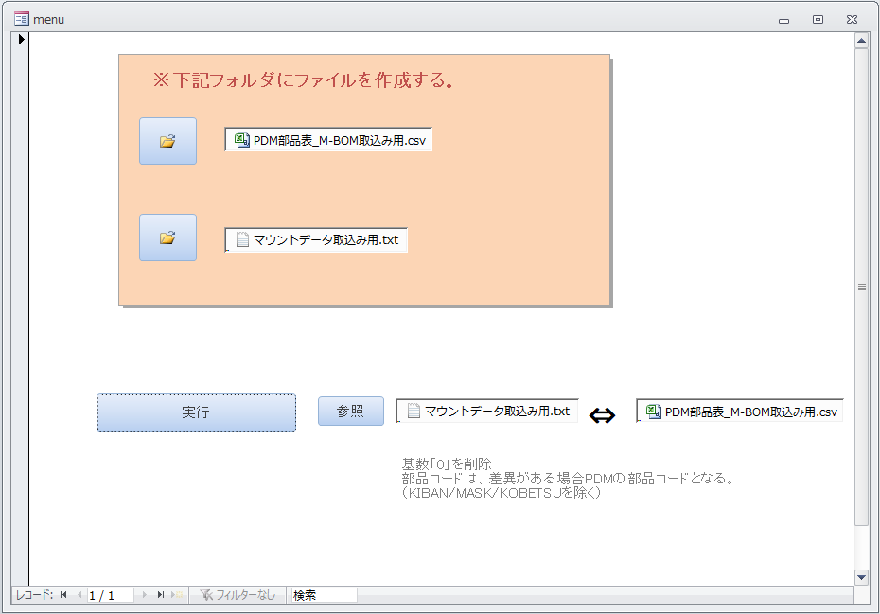

3．「実行」マクロをダブルクリックし、注意部品の確認を行います。
マウントデータ名を入力（拡張子不要）し、「OK」をクリックします。

下記クエリの実行結果が表示されます。
 | ・マーク摘出 | 個別認識マークのあるシンボル
 | ・部品抽出 | 注意すべき部品
 | ・注意部品抽出 | 同上
 | ・オフセット抽出 | 座標オフセットをする部品
 | ・LC摘出 | パルスヒート後付け部品

※参考情報として使用します。

PCB新規作成
マウントデータからのPCB新規作成

事前1．マウントデータを作成してください。
→ マウントデータ作成

事前2．改定番号をチェックしてください。
→ PCB改定番号チェック

1．左下メニューの「PCB一覧」をクリックする。

2．ツールバーの「CAD/BOMインポート」をクリックします。

3．マウントデータインポート操作を行います。
CADマクロ：「_P1_sis2」を選択します。（Pn面なら「_Pn_sis2」）
CADファイル名：［…］をクリックし、マウントデータを選択します。
PCB名：型式＋「_P1」を入力します。（数字の前のハイフンは不要です）
例）NUR0000_P1 ※頭のNは必須。Pn面はPの後に面数を入れる。
改定：事前2で確認した改定番号を入力します。
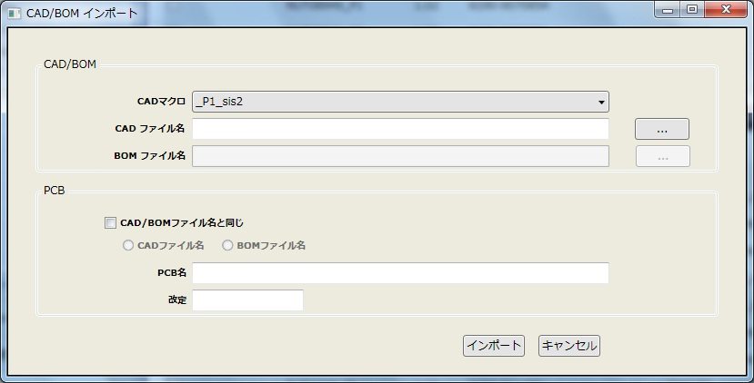

NMxx0000_P1
0.1

4．「インポート」をクリックするとデータ取込みが始まります。
取込み後に取込み結果が表示されるので内容を確認します。
エラーが出た場合、エラーの確認が必要になります。
※エラーには未実装部品の認識マーク残りのケースもあります。

5．基板認識マークをダブルクリックし、テンプレートを「SIKAKU」にします。

下記メッセージがでましたら「OK」をクリックします。

6．個別認識マークの付いた部品をダブルクリックし、装着点認識タブ内の
マークテンプレートを「SIKAKU」にします。

個別認識マークの対象部品については、マウントデータ作成ー手順3の
「マーク摘出」でご確認ください。

7．基板をダブルクリックし、基板編集画面を表示します。
キャリアプレート未使用時（通常）＞
「基板データを追加」をクリックし、「上」「右」「基板厚み」を入力します。
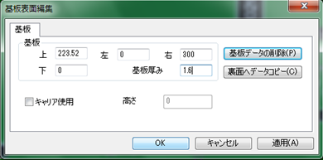

入力する値は、基板加工図のX、Y、tになります。
「上」：Y値 「右」：X値 「基板厚み」：t値
入力した値を表紙へ記入してください。（試作のみ）

キャリアプレート使用時（基板薄いとき）＞


全体サイズはキャリア含めた大きさとします。
基板厚み1以下のキャリア使用有無については実装技術二係にご確認ください。
全体サイズの値を表紙へ記入してください。（試作のみ）

8．マスクターゲットマークをダブルクリックし、座標を表紙へ記入します。（試作のみ）

X値が小さい順に記入してください。

9．マスクターゲットマークを削除します。

10．「変更」→「PCBファイルの情報編集」をクリックします。
「説明」に基板図番を入力し「OK」をクリックします。

11．「ファイル」→「保存」で一旦保存します。

12．Pn面作成のために、ここまでの手順を再度を実施します。

13．基板取りが「2」以上の場合に、ステップ＆リピート設定を行います。
13-1．P1面を開き、「変更」→「追加」→「パターンオフセット」を選択します。
表紙と基板加工図を見ながらステップ＆リピートの数字を入力します。


PT2

X、Y、リファレンス番号を入力してください。
数が多い場合はXカウントやYカウントを使用してください。
※1件ずつ作成するとヒューマンエラーが発生しやすいのでご注意ください。
推奨は一度ですべてのオフセットを作成し、(0,0)を削除する方法です。

13-2．Pn面についても、上記同様にステップ＆リピート設定を行います。

14．P1面を印刷し、シルク図面と重ねて部品の位置／方向／極性を確認します。
（方向／極性は念のためPCでもご確認ください。）
確認した結果、シルク図面と異なっていれば修正し、変更内容をメモします。
変更内容は一覧表にして指示書に添付します。

15．Pn面についても印刷し、上記同様に部品の位置／方向／極性を確認します。

16．下受けピン設定を行うために、印刷順番を確認します。
基本はP1→Pnですが、時々Pn→P1もあるのでSMTマスタ等でご確認ください。
新規基板は別途確認が必要です。
なお、68mm以下の基板はピンを打てないので下受けピン設定不要です。

17．先行印刷面を開き、「ツール」→「下受けピン」をクリックします。

18．機種「NPM-W2（シングル）」にします。

19．ピンを設定したいところで右クリックを行い、「下受けピン追加」をします。
ピン設定可能エリア内にバランスよく3～6ピン追加します。（最大６ピン）
先行印刷面は部品干渉を気にする必要はありません。

20．追加したピン座標の小数点以下を削除します。

21．「OK」をクリックし、先行面の下受けピン設定を終了します。

22．反対面を開き、「ツール」→「下受けピン」をクリックします。

23．機種「NPM-W2（シングル）」、情報源「PCB」、PCB［…］から
先行印刷面のPCBを選択し、「読込」をクリックします。

24．ピンを設定したいところで右クリックを行い、「下受けピン追加」をします。
ピン設定可能エリア内で下受けピン面の部品に干渉しないように
ピンを追加します。（最大６ピン）
内側の円に部品がかかるのはNGです。外側の円は部品高さ条件あります。
部品高さ条件：※確認中※

25．追加したピン座標の小数点以下を削除します。

26．「OK」をクリックし、下受けピン設定を終了します。

部品の追加_削除_置換
部品の追加／削除／置換

共通＞
1．対象部品が部品表にあるか確認します。
部品表に未登録であれば、部品表作成を行ってください。

追加＞
1．マウントデータから対象シンボルの座標および角度を確認します。
マウントデータは基板名もしくは型名のテキストファイルとなっています。
\\nksv250\富岡（株）_実装\mountda\

2．対象のPCBを開き、「変更」→「追加」→「実装点」を選択します。


3．下記データを入力し、「OK」を選択します。
部品ライブラリ：（DEFAULT)
部品：追加したい部品コード
リファレンス番号：対象シンボル
パターン座標 X／Y／角度：マウントデータで確認した値


4．PCB上に追加された部品の角度をシルク図等で確認します。

削除＞
1．対象のPCBを開き、対象シンボルを検索します。

2．DELETEで削除します。

置換（個別）＞
1．対象のPCBを開き、対象シンボルを検索します。

2．ダブルクリックして、部品の変更を行います。

3．変更された部品の角度をシルク図等で確認します。

置換（一括）＞
1．対象のPCBを開き、「編集」→「詳細編集」を選択します。

2．対象部品を選択し、「マルチ編集」を選択します。

3．部品にチェックを入れ、変更するライブラリ／部品を選び、「OK」を選択します。
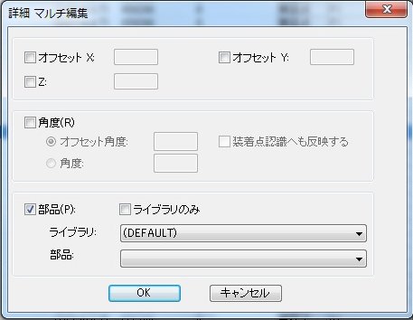

4．変更された部品の角度をシルク図等で確認します。

PDM部品表取得
PDM部品表取得

初回設定＞
1．「ファイル」→「CSV」→「CSV出力設定」をクリックします。
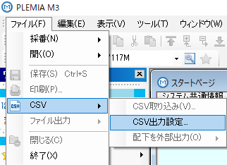

2．下記操作で表示項目定義を行います。
2-1．部品表タブをクリックします。
2-2．部品表選択：を「富岡プラント」に変更します。
2-3．CSV出力タブをクリックします。
2-4．「新規作成」をクリックし、定義名を入力し「OK」をクリックします。
2-5．CSV出力項目を「＜＜全て削除」します。
2-6．項目一覧から下記項目を「追加＞」します。
技術担当部門，版数，品番，シンボル番号，略号，品名，基本数（分子），
部品形状区分，格付区分，表面処理コード，メーカ略称，単価１，材集区分
2-7．「適用」→「OK」をクリックします。
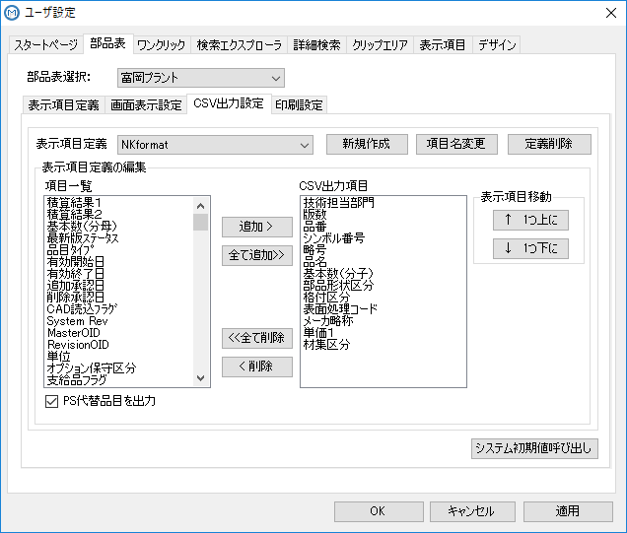

通常＞
1．PDMから型式を検索し、正展開します。

2．A区分を展開し、右クリック→「配下を外部出力」→「ユーザ指定項目出力」を
クリックします。
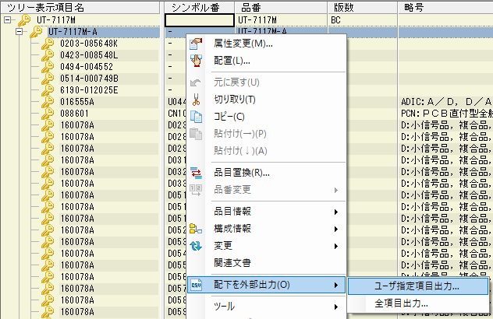

3．表示項目を初回設定で作成した定義名とし、「外部出力」をクリックします。
ファイル名はデフォルトのまま、任意のフォルダを指定して「OK」します。
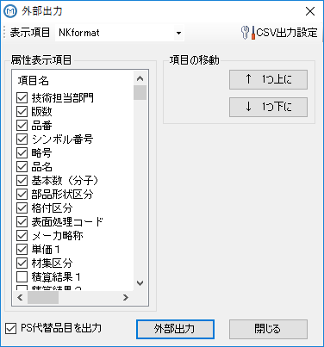

4．出力完了後、「閉じる」をクリックします。
完了ポップアップは出ませんので、選択可能状態になっていたら出力完了です。

5．出力したCSVをメモ帳で開き、上書き保存します。
出力ファイルはUTF-8形式になっており、メモ帳で上書きすることにより
BOM付きファイルとなります。
また、名前を付けて保存で文字コードを「ANSI」にして保存しても
同様の効果が得られます。

M-BOM（PDM） 照合
M-BOM（PDM）照合

事前1．PDM部品表を取得してください。
→ PDM部品表取得

1．PCB（P1面）を開き、「編集」→「詳細編集」をクリックします。


2．「部品」をクリックし並び替えを行い、「CSV出力」をクリックします。

3．出力先の［…］をクリックし、ファイル名を指定し「保存」をクリックしたのち、
展開後座標のチェックを外し、OKをクリックします。
ファイル名：型式_Px_改定(PCB基板番号)
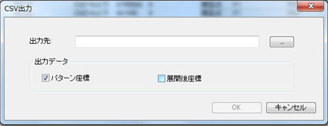

4．Pn面についても上記同様にCSVファイルへの出力を行います。

5．USBメモリにコピーして、オンラインPCへデータ移動します。

6．新BOM－DGS比較DBを開きます。
\\nksv250\富岡（株）_実装\実装技術\##個人フォルダ##\共有フォルダ\
実装プログラム\新BOM－DGS比較.accdb

7．データ比較の為、以下の操作を実施します。
7-1．テーブル「1-1_PCBデータ」をダブルクリックします。
DGS-PCから移動したデータを貼り付けます。
対象項目：リファレンス番号，ライブラリ，部品，スキップ番号，種別
※貼り付けた部品名が空白になることがあります。その場合、元データの
部品列を書式設定にて「文字列」に変換してから貼り付けてください。
※P1、Pnデータを一緒に貼り付けてください。

7-2．テーブル「1-1_PDM部品表」をダブルクリックします。
事前1で準備したPDM部品表データを貼り付けます。
対象項目：品番，シンボル番号，略号，品名，基本数（分子），部品形状区分，
格付区分，表面処理コード，メーカ略称，単価１，材集区分
※貼り付けた品番名が空白になることがあります。その場合、元データの
品番列を書式設定にて「文字列」に変換してから貼り付けてください。

7-3．クエリ「1-2_PDM部品表_code」をダブルクリックします。

7-4．クエリ「1-3_PCBデータ→PDM部品表_codeとの差分」をダブルクリック
します。

7-5．クエリ「1-3_PDM部品表→PCBデータとの差分」をダブルクリックします。

7-6．クエリ「1-4_PCB→PDM」をダブルクリックします。
差分がないことを確認してください。
差分があった場合、差分に問題ないことを確認してください。

7-7．クエリ「1-4_PCB→PDM（基数0）」をダブルクリックします。
差分がないことを確認してください。
差分があった場合、差分に問題ないことを確認してください。

7-8．クエリ「1-4_PDM→PCB」をダブルクリックします。
差分がないことを確認してください。
差分があった場合、差分に問題ないことを確認してください。

※差分がある場合の対応例
BOSS送信前である。（半成半製品はBOSS送信でPDM更新されるため）
⇒ 差分の部品コードが変更後の部品コードであればOKとする
シンボルが2つある。（複合部品の場合、時折同じシンボルがついている）
⇒ 上位シンボルの部品コードと一致して入ればOKとする
手付け部品である。（PDM上SMT実装部品だがSMT実装できない部品のため）
⇒ 手付け部品と確認できればOKとする。

8．問題なければM-BOM（PDM）照合は終了です。

4．変更された部品の角度をシルク図等で確認します。

生産データ作成
生産データ作成

1．左下メニューの「データ作成ジョブ一覧」をクリックします。


2．データ作成ジョブ一覧の「NPM02」をクリックします。
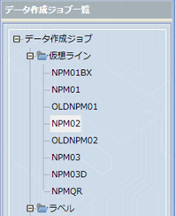

3．ツールバーの「新規作成」をクリックします。

4．新規ジョブ作成の為、以下の操作を実施します。
4-1．検索：に型式を入力し、［検索］ボタンをクリックします。
4-2．表示されたPCB一覧よりジョブ作成するPCBを右側に移動します。
4-3．データ作成ジョブ名：に「型式_改定番号」を入力します。
※改定番号の．（小数点）は -（ハイフン）に置き換えてください。
4-4．「OK」をクリックするとジョブ作成が開始されます。
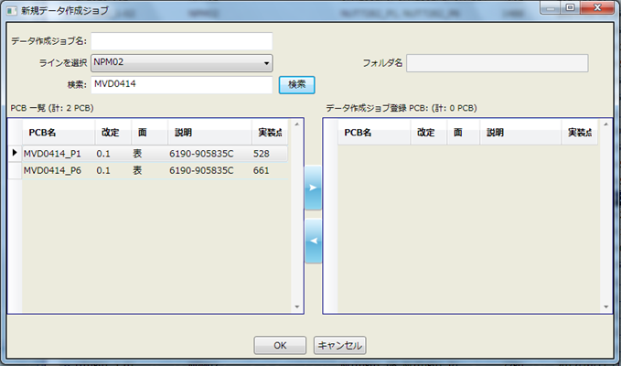
MVD0414_0-1

5．ジョブ作成後、「最適化」をクリックします。


6．作成したジョブの配列データを保存します。
6-1．「ファイル」→「帳票印刷」をクリックします。
6-2．PCBを選択し、「ノズルセットアップの印刷」のチェックを外し、
「OK」をクリックします。
6-3．印刷プレビューで「CSV出力」クリックし、ファイル名を指定します。
6-4．「保存」をクリックします。
6-5．Pn面についても同様にCSV出力します。



7．「生産データ出力」をクリックします。
出力データ名はデータ作成ジョブ名でＯＫです。
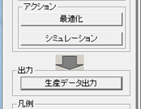

8．以下のデータをSDカードにコピーします。

9．SDに下記様式のラベルを貼り、生産データは完成です。
型式
SMT（NPM）
01 - 01
ソフト図番
（00）
 | 1行目：型式
 | 2行目：SMT（NPM） ※固定文言
 | 3行目：01-01 ※バージョン
 | 4行目：ソフト図番 ※カッコ内は版数
 | ソフト図番改版は改行してもOK
 | 5行目：1行分空ける
 | ソフト登録時に「サブマスタ」と記載するため

記入例
UR-0123
SMT（NPM）
01 - 01
0046-123456
（00）

10．進捗管理表でソフト登録依頼書を作成し、SDとともに
ソフト登録担当者にソフト登録を依頼します。
BOSS送信日2日前までに依頼してください。

部品表作成ノウハウ
部品表作成ノウハウ



①
②
④

③

① 形状、サイズ設定
 | 部品仕様書に従って入力します。
 | 形状定義により入力項目が異なります。
 | 形状定義：「異形部品」は特殊な形の部品にご使用ください。

 | 部品の向き（零度方向）は梱包状態から確認してください。
 | ●リール |  | ●トレイ
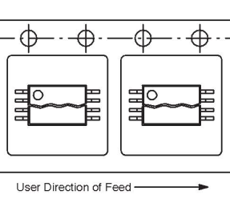


 | 挿入方向を上に見ます。 |  | 欠けを上に見ます。
 | 部品方向が間違うとPCBデータにも影響しますのでご注意ください。

② 部品情報
 | 説明に部品名称を入力します。
 | 残りは部品仕様書に従って入力します。
 | 極性マークの有無及びマーク位置にご注意ください。

③ フィーダー情報
 | 部品仕様書に従って入力します。
 | 供給タイプにより入力項目が異なります。

④ 設備固有情報
 | 新規部品は下記を参考に定義します。
 | 流用部品は流用元を参考に定義します。

 | 機種： |  | NPM （固定）
 |  |  | DT/CMは使用しないのでチェック外してOK
 | ノズル設定
 |  | ノズル（※） | ［…］をクリックし吸着領域を確認しながら
 |  |  | 適切なノズルを選択します。（1ノズル）
 | スピードパラメータ
 |  | 吸着速度 | 100
 |  | 装着速度 | 100
 |  | 吸着保持時間 | 標準
 |  | 装着保持時間 | 標準
 |  | θ軸速度 | 自動
 | 認識
 |  | カメラ種別 | 2D/3D自動選択
 |  | 照明モード | 反射照明
 |  | 認識速度 | 自動
 |  | 認識高さ | 0.000
 |  | スキャン回数 | 自動
 |  | 装着角度認識 | しない
 | ギャップ
 |  | 吸着押え代 | エンボステープ：0.300
 |  |  | 上記以外：0.000
 |  | 装着押え代 | エンボステープ：0.300
 |  |  | 上記以外：0.000
 |  | 自動高さ計測 （ｸｯｼｮﾝｴﾝﾄﾞｾﾝｻ） | トレイ：する
 |  |  | 上記以外：しない
 |  | テープ乗り移り時 自動高さ計測 | しない
 |  | 自動高さ計測 （高さセンサー） | しない
 |  | 高さ計測押え代 | 0.000
 |  | 3D装着押え代 | 0.000
 | 吸着
 |  | 吸着位置X | ノズル設定と同時に設定する
 |  | 吸着位置Y | ノズル設定と同時に設定する
 |  | 吸着角度 | ノズル設定と同時に設定する
 |  | 同時吸着 | 許可
 |  | 吸着学習位置 | しない
 |  | 吸着位置ずれ 許容範囲 | 0.000
 |  | 検査前吸着 | する
 | 装着
 |  | 装着荷重 | 2.500
 |  | 装着2段動作（下降） | 1段下降
 |  | 2段動作高さ オフセット（下降） | 0.000
 |  | 2段動作速度（下降） | 標準
 |  | 装着2段動作（上昇） | 1段上昇
 |  | 2段動作高さ オフセット（上昇） | 0.000
 |  | 2段動作速度（上昇） | 標準
 |  | 装着前待ち時間 | 0
 | 部品排出
 |  | 排出場所 | リール：NG部品排出ボックス
 |  |  | トレイ：NGトレイ
 | リトライ
 |  | 吸着エラー設定 | 部品切れ停止
 |  | 部品切れ回数 | 設備設定に従う
 |  | 吸着エラー回数 | 即時停止
 |  | 認識エラー停止 | 即時停止 （新規部品は即時停止とする）
 |  | 認識エラー回数 | 3
 | センサーチェック
 |  | 真空センサー装着 チェック | する
 |  | 真空センサー吸着 チェック | する
 |  | 部品厚み計測 | しない
 |  | 厚みばらつき 上限許容値 | 部品高さの＋20%を入力
 |  |  | 高さ1.5の場合 0.300
 |  | 厚みばらつき 下限許容値 | 部品高さの－20%を入力
 |  |  | 高さ1.5の場合 －0.300
 |  | 部品厚み計測 タイミング | 初回
 | ランプオフセット
 |  | 透過ランプオフセット | 0
 |  | 反射ランプオフセット | 0
 |  | BGAランプオフセット | 0
 |  | PIPランプオフセット | 0
 | テープ
 |  | フィーダー先送り | しない
 |  | 吸着位置自動ティーチ | しない
 |  | スプライシング位置 吸着位置ティーチ | しない
 |  | フィーダー駆動速度 | 標準
 |  | 継ぎ目検出時の動作 | 一括送り
 |  | 一括送り数 | 0
 | 部品高さ詳細
 |  | 吸着位置Z | 0.000
 |  | 排出高さ | 0.000
 | 転写
 |  | 転写 | しない
 |  | 転写荷重 | 2.500
 |  | 転写高さ | 0.000
 |  | スキージギャップ | 0.015
 |  | 転写時間 | 150
 |  | 転写速度 | 100
 |  | 転写モード | 転写→認識
 | ※ノズルについては、ノズルノウハウ集を参考にしてください。

メニューボタン
 | 保存 |  | 部品データを保存します。
 | 許容値 |  | ほとんど使用してません。
 | 電極タイプ/接地面形状 |  | 使えそうなので確認中。。。
 | 輝度チェック |  | ほとんど使用してません。
 | 隣接検定チェック |  | ほとんど使用してません。
 | リード抜け設定 |  | リード抜け指定がある場合に設定します。
 | 形状オプション |  | 特殊（独特）な形状であったり、形状定義が
 |  |  | 異形部品の場合に部品形状を設定します。
 | 認識オプション |  | 片リードコネクタの装着位置オフセットを
 |  |  | 設定します。
 |  |  | （外形÷2）＋0.5 の計算結果を
 |  |  | リードが下向きなら＋、上向きなら－とする。
 | 検査データリンク |  | ほとんど使用してません。
 | CM/DT |  | ほとんど使用してません。
 | 塗布オプション |  | ほとんど使用してません。
 | 代替部品 |  | ほとんど使用してません。

メニューバー
 | 部品 |  | CADインポート時のCAD回転を設定します。
 |  |  | 荷姿回転設定ありますが使用しません。
 | 詳細設定 |  | メニューボタンと同等です。
 | 表示 |  | ほとんど使用してません。
 | 認識テスト |  | ほとんど使用してません。

ノズルノウハウ
ノズルノウハウ

ノズル追加＞
1．左下メニューの「ファクトリーマネージャ」をクリックします。


2．ツールバーの「ノズルライブラリ編集」をクリックします。

3．ノズルライブラリエディタの「新規追加」、もしくはノズル番号を選んで
「コピー」をクリックします。

4．作成されたノズル番号のデータを直接編集します。

5．編集したノズルデータを「保存」します。

参考：ノズル一覧
サイズ”S”は、16ノズルヘッド専用
4桁ノズル番号は、3ノズルヘッド専用
上記以外は、8ノズルヘッド/12ノズルヘッドに対応
 | ノズル番号 | サイズ | 認識モード | X | Y | ノズル名称 | 備考
 | 110 | S | 透過/反射 | 0.6 | 0.6 | 1005MM
 | 115 | S | 透過/反射 | 0.9 | 0.9 | 1608MM
 | 120 | S | 透過/反射 | 1.3 | 1.3 | 2125MM
 | 130 | S | 透過/反射 | 2.4 | 2.4 | D024MM
 | 140 | S | 透過/反射 | 4 | 4 | D040MM
 | 168 | S | 透過/反射 | 1.3 | 1.3 | melf
 | 203 | S | 透過/反射 | 0.45 | 0.3 | 203ZS
 | 205 | S | 透過/反射 | 0.65 | 0.35 | 0603MM
 | 206 | S | 透過/反射 | 0.6 | 0.5 | 0603-1005
 | 225 | S | 透過/反射 | 0.6 | 0.35 | 0603MM
 | 226 | S | 透過/反射 | 0.6 | 0.5 | 0603-1005
 | 230 | S | 透過/反射 | 1 | 0.6 | 1005-1608
 | 235 | S | 透過/反射 | 1.6 | 0.8 | 1608-2125
 | 240 | S | 透過/反射 | 2.1 | 2.1 | 3216MM
 | 256 | S | 透過/反射 | 0.45 | 0.3 | 0402MM
 | 276 | S | 透過/反射 | 0.28 | 0.18 | 03015MM
 | 766 | S | 透過/反射 | 0.3 | 0.24 | 0201MM
 | 110 |  | 透過/反射 | 0.6 | 0.6 | 1005MM
 | 115 |  | 透過/反射 | 0.9 | 0.9 | 1608MM
 | 120 |  | 透過/反射 | 1.3 | 1.3 | 2125MM
 | 130 |  | 透過/反射 | 2.4 | 2.4 | D024MM
 | 140 |  | 透過/反射 | 4 | 4 | D040MM
 | 168 |  | 透過/反射 | 1.3 | 1.3 | MELFNozzle
 | 184 |  | 透過/反射 | 6 | 6
 | 185 |  | 透過/反射 | 6 | 6 | PAD6
 | 199 |  | 透過/反射 | 10 | 10 | PAD10
 | 203 |  | 透過/反射 | 0.45 | 0.3 | 203Z
 | 205 |  | 透過/反射 | 0.65 | 0.35 | 0603MM
 | 206 |  | 透過/反射 | 0.6 | 0.5 | 0603-1005
 | 225 |  | 透過/反射 | 0.6 | 0.35 | 0603MM
 | 226 |  | 透過/反射 | 0.6 | 0.5 | 0603-1005
 | 230 |  | 透過/反射 | 1 | 0.6 | 1005-1608
 | 235 |  | 透過/反射 | 1.6 | 0.8 | 1608-2125
 | 240 |  | 透過/反射 | 2.1 | 2.1 | 3216MM
 | 256 |  | 透過/反射 | 0.45 | 0.3 | 0402MM
 | 450 |  | 透過/反射 | 6 | 6 | D060MM
 | 460 |  | 透過/反射 | 10 | 10 | D100MM
 | 709 |  | 透過/反射 | 3 | 3 | UR4329
 | 1001 |  | 透過/反射 | 1.3 | 0.9 | D013MM
 | 1002 |  | 透過/反射 | 3 | 2.2 | D030MM
 | 1003 |  | 透過/反射 | 6 | 4 | D060MM
 | 1004 |  | 透過/反射 | 8 | 8 | D080MM
 | 1005 |  | 透過/反射 | 10 | 10 | D100MM
 | 1006 |  | 透過/反射 | 0 | 0 | DUMMY
 | 1115 |  | 透過/反射 | 15 | 2 | 2.0g-28
 | 1273 |  | 透過/反射 | 5.5 | 1.2
 | 1404 |  | 透過/反射 | 7 | 3 | 3.0g-28
 | 1421 |  | 透過/反射 | 10 | 4 | 8.0g-28
 | 1424 |  | 透過/反射 | 3.5 | 3.5
 | 1479 |  | 透過/反射 | 5 | 5 | 3.5g-25.5
 | 1551 |  | 透過/反射 | 1.6 | 1.6 | 8.0g-28
 | 1582 |  | 透過/反射 | 0.65 | 0.35 | 0603MM
 | 1672 |  | 透過/反射 | 7 | 1.4
 | 1901 |  | 透過/反射 | 12 | 10 | GRIP-Nozzl
 | 1906 |  | 透過/反射 | 5.5 | 1.2 | 0.28g
 | 1907 |  | 透過/反射 | 4 | 1.4 | 0.27g
 | 1910 |  | 透過/反射 | 15 | 1.4 | 1.12g
 | 1911 |  | 透過/反射 | 5 | 2 | 0.41g
 | 2015 |  | 透過/反射 | 20 | 2.5 | 7.46g
 | 2016 |  | 透過/反射 | 11 | 2.6 | 1.33g
 | 2021 |  | 透過/反射 | 20 | 5 | 7.46g
 | 2405 |  | 透過/反射 | 5 | 2 | 1.5g-28
 | 2418 |  | 透過/反射 | 16 | 3 | 6.5g-28
 | 2421 |  | 透過/反射 | 16 | 4 | 14.5g-28
 | 2467 |  | 透過/反射 | 12 | 2 | 23.0g-28
 | 3192 |  | 透過/反射 | 4.4 | 4.4 | 3192N
 | 4171 |  | 透過/反射 | 20 | 1.8 | 4171N
 | 4192 |  | 透過/反射 | 3 | 2 | 4192N
 | 5001 |  | 透過/反射 | 2.2 | 0.8 | NozzleA01
 | 7001 |  | 透過/反射 | 2.2 | 0.8 | NozzleA01
 | 7002 |  | 透過/反射 | 3 | 0.8 | NozzleA02
 | 7003 |  | 透過/反射 | 9 | 0.8 | NozzleA03
 | 7004 |  | 透過/反射 | 3.9 | 1 | NozzleA04
 | 7005 |  | 透過/反射 | 2.7 | 1.2 | NozzleA05
 | 7006 |  | 透過/反射 | 5.5 | 1.2 | NozzleA06
 | 7007 |  | 透過/反射 | 4 | 1.4 | NozzleA07
 | 7008 |  | 透過/反射 | 7 | 1.4 | NozzleA08
 | 7009 |  | 透過/反射 | 10 | 1.4 | NozzleA09
 | 7010 |  | 透過/反射 | 15 | 1.4 | NozzleA10

参考：ノズルヘッドにおける部品サイズ条件
 | 仕様 |  | 部品サイズ |  | 厚さ |  | 重さ
 | 軽量16ノズルヘッド |  | ～ 6×6 mm |  | 最大3mm |  | -
 | 12ノズルヘッド |  | ～ 12×12 mm |  | 最大6.5mm |  | -
 | 軽量8ノズルヘッド |  | ～ 32×32 mm |  | 最大12mm |  | -
 | 3ノズルヘッドV2 |  | ～ 150×25 mm |  | 最大30mm |  | 最大30g

部品在庫確認方法
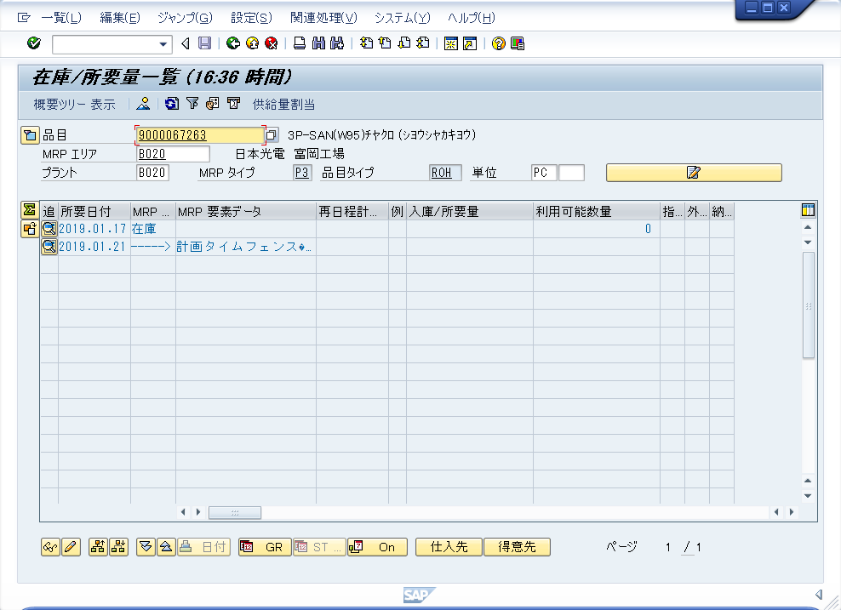
BOSSでの部品在庫確認方法

1．BOSSを立ち上げます。

2．購買在庫 -> 在庫・入出庫管理 -> MRP在庫/所要量一覧 -> 在庫/所要量状況照会
を選択し、「品目」「プラント（B020）」を入力し、実行します。
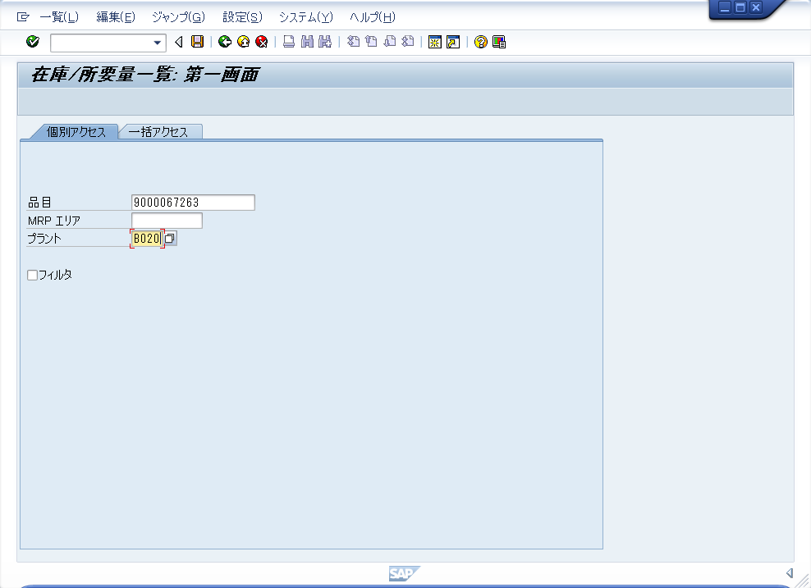

3．表示された結果で在庫を確認します。

ダミーコード設定
ダミーコード設定

事前1．ダミーコードの有無を確認します。
以下のいずれかの条件に該当した場合、ダミーコードを発行します。
条件1）担当手配部品であるが、倉庫に在庫があるとき
条件2）担当手配部品に条件の記載があるとき
部品置換（相違） や 梱包状態が正規ではない 等

なお、1係松井さんのほうでも確認いただいているため、下記ファイルで
黄色に塗られているセルがあればダミーコード適用になります。
\\nksv523\第二工場実装課用\1係用\■個人別フォルダ■\matui\
担当手配部品.xlsx

1．ダミーコードDBを開きます。
\\nksv250\富岡（株）_実装\実装技術\##個人フォルダ##\共有フォルダ\
実装プログラム\ダミーコード\ダミーコード.accdb

2．「台帳開く」を選択します。
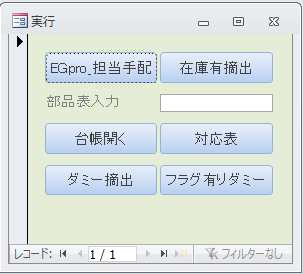

3．台帳に下記データを入力します。
取得日付： ダミーコード取得した日
ダミー部品： ダミー番号（未使用番号のこと）
型式： 適用する型式
PDMの部品コード： ダミーコードとする元の番号
品名： ダミーコードとする部品名
取得理由： 担当手配リストに記載された理由 or 倉庫在庫ありの為
備考： 何かあれば
シンボル： 該当シンボルすべて（複数ある場合、xxx他でも可）

4．DGSへ部品を登録します。
ライブラリは「SISAKU」とします。

5．プログラム作成後、ダミーコード使用の旨を関係者へメール展開します。

試作指示書作成
試作指示書作成

指示書一覧
 | 維持改良 | コンセプト試作 | 量産試作 | 量産試作 （維持） | 備考
 | M** | C-** | UT,UR | R**
表紙 | ○ | ○ | ○ | ○
基板加工図 | ○ | ○ | × | × | 外形寸法の記載されたデータシート
前回との差分 （部品表） | ○ | ○ | ○ | ○ | 差分の部品表（提供：茂木絵美さん）
担当手配リスト | ○ | ○ | ○ | ○ | 試作カレンダー添付
新規部品の仕様書 | ○ (あれば) | ○ (あれば) | ○ (あれば) | ○ (あれば) | 新規部品あれば必要 必須：部品サイズ、梱包仕様、梱包数
設計改善リスト | ○ (改良前) | × | ○ | ○ | 前回実装時の設計改善リスト
シルク図 | ○ | ○ | × | × | マウンタ手順書がないとき添付
注意部品の仕様書 | ○ (あれば) | ○ (あれば) | × | × | シルク図とセット
マウンタ手順書 | ○ (改良前) | × | × | × | 改良前手順書を参考として添付 要：表紙に「参考」と記載
下敷き（OHP） | ○ (あれば) | ○ (あれば) | ○ (あれば) | ○ (あれば) | 基板リピート：保管庫より探す 量産品基板：現場に移管済みの為不要 片面実装時：下敷きなし
ファイリング | バインダ | バインダ | クリアファイル | クリアファイル | バインダ：OHPクリップ止め クリアファイル：OHP折らないよう注意

バインダには指定があり、有鉛はんだ品はグレー、フリーはんだ品はピンクになります。
ファイリング後、青い静電対策用の袋にいれ、指定場所に置きます。
維持改良時、バインダをAOI担当者にお渡しください。（AOIとの情報共有のため）
表紙とシルク図のコピーを茂木絵美さんにお渡しください。（手順書への情報共有のため）

シルク図への色付けルールは以下を参考としてください。
なお、下記と色が異なっても問題はありません。
 | 極性注意 |  |  | ：極性がわかりにくく、注意してほしい部品
 | 極性なし |  |  | ：極性が間違っても問題ない部品
 | サーマルコネクタパッド |  |  | ：手はんだが必要な部品（※）
 | 手載せ部品 |  |  | ：SMT実装部品のうち、手載せ指定の部品
 | 目視工程 |  |  | ：SMT実装部品のうち、後工程指定の部品

※サーマルコネクタパッドについては、必ず検図データで確認してください。
SMT実装部品かつ、オレンジもしくはグリーンに塗られている部品はすべて
サーマルコネクタパッドの指示が必要です。
手はんだ or ウェーブはんだ の判断は必要ありません。

表紙記入方法
以下のように表紙を記入する。
リピート基板時、前回の表紙を参考するとよい。J:\#書類保管庫\実装プログラム試作資料
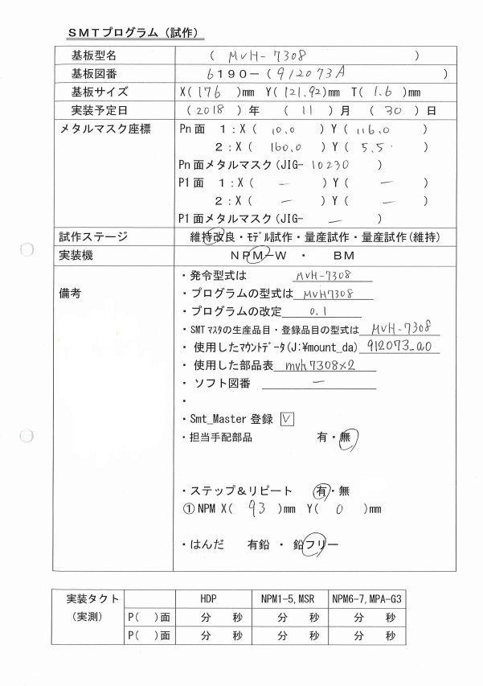

試作DB

基板加工図の値
試作DB

試作DB
マウントデータの
マスク座標を記入。
Xの小さいほうを1
とする。
JIG番号は量産試作
以外記入する。

試作DB
実装マシン
BMは一部の
型式のみ
ハイフンあり

ハイフンなし
必要に応じて
記載する。
新規部品や
ダミーコードが
多い場合は、
別紙でもOK。
・新規部品
xxxxx
xxxxx
・ダミーコード
xxxxx
xxxxx
・サーマルコネクタ
パッド
・ｷｬﾘｱ使用
〇〇x〇〇
ハイフンあり

担当手配リストに
部品がなければ「無」
※基板は除く

試作DB

注意：キャリア使用時、基板サイズ・メタルマスク座標はキャリア込みの値とします。

